Template
Project Name: |  |  | Codigo Truko
Module Name: |  |  | Sign up
Reference Document:
Created by: |  |  | Codigo Truko
Date of creation: |  |  | 06/03/2023
Date of review: |  |  | 06/03/2023

TEST CASES DETAILS |  |  |  |  |  |  |  | TEST EXECUTION
TEST CASE ID | FEATURE | TEST CASE | DESCRIPTION | PRE-CONDITION | TEST STEPS | TEST DATA | EXPECTED RESULT | EXECUTION DATE | ACTUAL RESULT | EXECUTED BY | STATUS (PASS/FAIL) | ATTACHMENTS
CT1 | Login | Verificar que el usuario pueda hacer login | Utilizando las credenciales validas, verificar que el usuario pueda acceder al sistema sin problema alguno. | Usuario y contraseña válidos | Seleccionar el campo de login | username | Que pueda navegar a la pantalla de inicio | 2023-06-03 | El usuario es capaz de hacer el login | Código truko | Pass
 |  |  |  | Acceso a internet | Escribir un usuario valido | standard_user
 |  |  |  |  | Seleccionar el campo de contraseña | password
 |  |  |  |  | Escribir la contraseña correspondiente | secret_sauce
 |  |  |  |  | Darle click al botón de login
CT2 | Agregar al Carrito | Verificar que el usuario pueda agregar productos al carrito de compra | Utilizando los botones de agregar al carrito, verificar si el usuario puede agregar productos al carro de comrpa | Usuario y contraseña válidos | Iniciar sesion | Sauce Labs Backpack | Que el cliente pueda agregar productos al carrito | 2023-06-03 | El cliente es capaz de agregar productos al carrito | Codigo Truko | Pass
 |  |  |  | Acceso a internet | Navegar a la pagina principal | Sauce Labs Bike Light
 |  |  |  |  | Seleccion la seccion de un producto especifico
 |  |  |  |  | Darle click al boton de agregar al carrito
 |  |  |  |  | Darle click la boton del carrito

CT3 | Logout | Verificar que el usuario pueda cerrar sesión de la cuenta. | Al estar en una cuenta activa, utilizar el menú desplegable y verificar que el usuario puede cerrar sesión. | Usuario y contraseña válidos | Dar click en el botón del menú desplegable | username | Cerrar sesión de la cuenta de usuario. | 2023-06-03 | User manages to navigate to the home page | Codigo Truko | Pass | 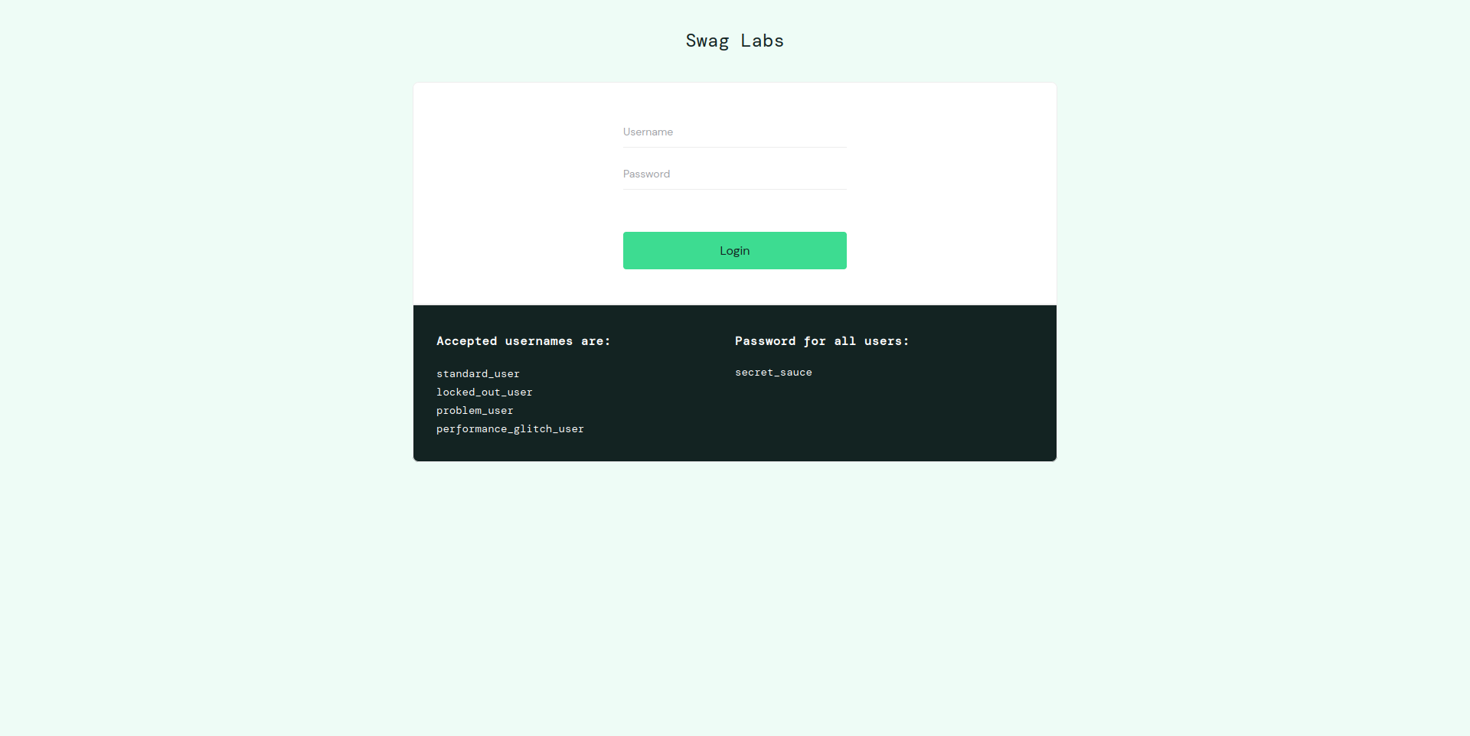
 |  |  |  | Acceso a internet | Dar click en la opción del menú Logout | standard_user
 |  |  |  | Ingreso válido a la cuenta. | Navegar a la pagina de Login

CT4 | Invalid login | Verificar que el usuario no pueda ingresar a la aplicación debido las crenciales son inválidas | Utilizando credenciales inválidas, verificar que el usuario no puede acceder al sistema. | Usuario y contraseña inválidos | Seleccionar el campo login | User | Aparezca un mensaje de error por las credenciales inválidas | 2023-06-03 | Aparece un mensaje de error y no se puede acceder. | Codigo Truko | Fail
 |  |  |  | Acceso a internet | Escribir un usuario inválido/inválido | standar_user
 |  |  |  |  | Seleccionar el campo de constraseña | password
 |  |  |  |  | Escribir una contraseña valida/inválida | 1234
 |  |  |  |  | Dar click al botón login

CT5 | Realizar compra en el carrito | Verificar que el usuario pueda comprar producto | Utilizando el botón de checkout, verificar que el usuario pueda realizar la compra de productos | Por lo menos un producto agregados al carrito | Hacer click en el botón checkout | Sauce Labs Fleece Jacket | Continuar con el formulario de información personal | 03/06/2023 | Se mostró el formulario correspondiente para recolectar la información personal | Codigo Truko | Pass
 |  |  |  | acceso a internet |  | Sauce Labs Backpack

CT6 | Ordenar items de precio más bajo a más alto. | Verificar que el usuario pueda ordenar todos los productos del precio más bajo a más alto | Utilizando el botón de filtrar, verificar que el usuario pueda filtrar de precio más bajo a precio más alto | Usuario y contraseña válidos | Dar click en el botón filtrar. | username | Que el usuario pueda visualizar todos los productos ordenados desde el precio maás bajo al precio más alto | 03/06/2023 | Se mostraron todos los productos ordenados de precio más bajo al alto. | Codigo Truko | Pass
 |  |  |  | Acceso a internet | Dar click en la opción del menú Price(Low to high) | standard_user
 |  |  |  | Ingreso válido a la cuenta.

